単独世帯比率
19. 単独世帯比率

 | 時点 2010(H22)年10月1日（５年毎）
 | 単位 ％ |  |  |  |  |  |  |  | 偏差値 |  | 52.8
順位 |  | 都道府県名 |  | 数 値 |  |  | 順位 | 都道府県名 |  | 数 値

 |  | 0 | 全 国 |  | 32.4 | 0.0 | 23 | 0 | 熊 本 |  | 28.8 | 0
1 |  | 0 | 東 京 |  | 45.8 | 0.0 | 25 | 0 | 埼 玉 |  | 28.4 | 0
2 |  | 0 | 京 都 |  | 35.8 | 0.0 | 26 | 0 | 青 森 |  | 27.6 | 0
2 |  | 0 | 大 阪 |  | 35.8 | 0.0 | 26 | 0 | 島 根 |  | 27.6 | 0
4 |  | 0 | 福 岡 |  | 35.0 | 0.0 | 28 | 0 | 山 梨 |  | 27.5 | 0
5 |  | 0 | 北海道 |  | 34.8 | 0.0 | 29 | 0 | 岩 手 |  | 27.4 | 0
6 |  | 0 | 神奈川 |  | 33.8 | 0.0 | 29 | 0 | 和歌山 |  | 27.4 | 0
6 |  | 0 | 高 知 |  | 33.8 | 0.0 | 31 | 0 | 栃 木 |  | 27.3 | 0
8 |  | 0 | 鹿児島 |  | 33.4 | 0.0 | 32 | 0 | 滋 賀 |  | 27.2 | 0
9 |  | 0 | 広 島 |  | 32.8 | 0.0 | 33 | 0 | 鳥 取 |  | 27.0 | 0
10 |  | 0 | 愛 知 |  | 31.5 | 0.0 | 34 | 0 | 三 重 |  | 26.9 | 0
11 |  | 0 | 宮 城 |  | 31.2 | 0.0 | 35 | 0 | 静 岡 |  | 26.8 | 0
12 |  | 0 | 愛 媛 |  | 31.0 | 0.0 | 36 | 0 | 福 島 |  | 26.2 | 0
13 |  | 0 | 大 分 |  | 30.9 | 0.0 | 36 | 0 | 群 馬 |  | 26.2 | 0
14 |  | 0 | 山 口 |  | 30.6 | 0.0 | 38 | 0 | 茨 城 |  | 25.7 | 0
15 |  | ◎ | 千 葉 |  | 30.3 | 0.0 | 38 | 0 | 新 潟 |  | 25.7 | 0
16 |  | 0 | 兵 庫 |  | 30.2 | 0.0 | 38 | 0 | 長 野 |  | 25.7 | 0
17 |  | 0 | 岡 山 |  | 30.0 | 0.0 | 41 | 0 | 佐 賀 |  | 24.7 | 0
18 |  | 0 | 宮 崎 |  | 29.8 | 0.0 | 42 | 0 | 秋 田 |  | 24.6 | 0
19 |  | 0 | 石 川 |  | 29.6 | 0.0 | 43 | 0 | 福 井 |  | 24.5 | 0
20 |  | 0 | 長 崎 |  | 29.4 | 0.0 | 44 | 0 | 富 山 |  | 24.2 | 0
20 |  | 0 | 沖 縄 |  | 29.4 | 0.0 | 45 | 0 | 奈 良 |  | 23.7 | 0
22 |  | 0 | 徳 島 |  | 29.0 | 0.0 | 46 | 0 | 岐 阜 |  | 23.6 | 0
23 |  | 0 | 香 川 |  | 28.8 | 0.0 | 47 | 0 | 山 形 |  | 23.2 | 0
単独世帯比率
千 葉 | 30.30
北海道 | 34.80
青 森 | 27.60
岩 手 | 27.40
宮 城 | 31.20
秋 田 | 24.60
山 形 | 23.20
福 島 | 26.20
茨 城 | 25.70
栃 木 | 27.30
群 馬 | 26.20
埼 玉 | 28.40
東 京 | 45.80
神奈川 | 33.80
新 潟 | 25.70
富 山 | 24.20
石 川 | 29.60
福 井 | 24.50
山 梨 | 27.50
長 野 | 25.70
岐 阜 | 23.60
静 岡 | 26.80
愛 知 | 31.50
三 重 | 26.90
滋 賀 | 27.20
京 都 | 35.80
大 阪 | 35.80
兵 庫 | 30.20
奈 良 | 23.70
和歌山 | 27.40
鳥 取 | 27.00
島 根 | 27.60
岡 山 | 30.00
広 島 | 32.80
山 口 | 30.60
徳 島 | 29.00
香 川 | 28.80
愛 媛 | 31.00
高 知 | 33.80
福 岡 | 35.00
佐 賀 | 24.70
長 崎 | 29.40
熊 本 | 28.80
大 分 | 30.90
宮 崎 | 29.80
鹿児島 | 33.40
沖 縄 | 29.40

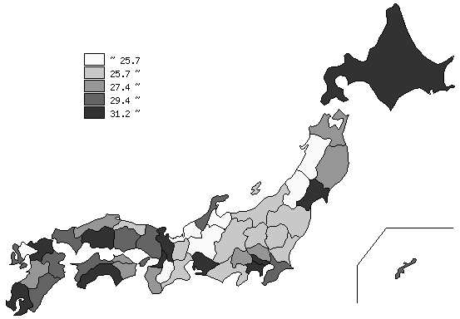
千葉県の推移
平成2年 | 21.5 | 15
平成7年 | 24.1 | 16
平成12年 | 25.5 | 17
平成17年 | 26.9 | 20
平成22年 | 30.3 | 15

《摘 要》 ・資料出所 総務省統計局「平成22年国勢調査」 ・算出方法 単独世帯数÷一般世帯数 ・参 考 千葉県の単独世帯数は、761,231世帯で7位。全国は、16,784,507世帯。

